1.IDENTIFICACION
 |  |  |  |  |  |  |  |  |  |  | NOM_CATASTRO | ID_TPD (INTERNO_GEO) | NODO | NOM_COMUN | COORDENADA (X) | COORDENADA (Y) | LATITUD | LONGITUD
INFORMACIÓN GENERAL |  | INFORMACIÓN DEL ESTUDIO RESPECTIVO |  |  |  |  |  |  |  |  | AK_45_X_AC_170 | 1 | 3493 | ATNORTEXAC170 | 103,431.985 | 117,188.777 | 04°45'05,76" | -74°02'47,77"
 |  | NODO NÚMERO |  |  |  |  | 14816 |  |  |  | CL_127_X_KR_92 | 2 | 11551 | AVCIUDADDECALIXK92 | 98,198.915 | 113,545.440 | 04°43'07,22" | -74°05'37,53"
 |  | INFORME NÚMERO |  |  |  |  | 0030 |  |  |  | AK_45_X_AC_127 | 3 | 14816 | ATNORTEXAC127 | 102,625.786 | 112,224.821 | 04°42'24,23" | -74°03'13,94"
CONTRATISTA | CONSORCIO MONITOREO TRÁNSITO Y TRANSPORTE URBANO BOGOTÁ 2012 | ORDEN DE TRABAJO No. |  |  |  |  | PROGRAMACION BASICA |  |  |  | AK_86_X_AC_80 | 4 | 15798 | AVCIUDADDECALIXAC80 | 97,388.948 | 111,818.088 | 04°42'11,01" | -74°06'03,80"
 |  | FECHA DE LA ORDEN DE TRABAJO |  |  |  |  | - |  |  |  | AK_7_X_AC_127 | 5 | 16057 | AK7XAC127 | 105,429.250 | 111,708.349 | 04°42'07,40" | -74°01'43,02" | DIANA CUBIDES
 |  | FECHA DE LA TOMA DE INFORMACIÒN |  |  |  |  | 011211 |  |  |  | AC_26_X_TV_93 | 6 | 20173 | AC 26 X TV 93 | 94,764.504 | 109,796.537 | 04°41'05,22" | -74°07'28,93" | YOLANDA BAUTISTA ÁVILA
 |  | DÌA DE LA SEMANA |  |  |  |  | JUEVES |  |  |  | AC_100_X_TV_60 | 7 | 19124 | AC100XAVSUBA | 101,370.452 | 110,269.223 | 04°41'20,59" | -74°03'54,67"
OBJETO DEL CONTRATO | TOMA DE INFORMACIÓN DE CAMPO, COMO INSUMO DEL CONTRATO DE MONITOREO, SEGUIMIENTO Y PLANEACIÓN DEL TRÁNSITO Y TRANSPORTE DE BOGOTÁ D.C. | TIPO DE ESTUDIO |  |  |  |  | VOLÚMENES POR TIPO DE VEHÍCULO |  |  |  | AK_72_X_AC_72 | 8 | 19513 | AVBOYACAXAC72 | 98,062.513 | 110,072.703 | 04°41'14,21" | -74°05'41,96"
 |  | NOMBRE DEL ARCHIVO |  |  |  |  | 14816_AK_45_X_AC_127_111201_VOL_IND.xlsm |  |  |  | AC_100_X_AK_15 | 9 | 20081 | AC100XAK15 | 103,209.428 | 109,838.805 | 04°41'06,58" | -74°02'55,02"
 |  | CÓDIGO DEL ESTUDIO |  |  |  |  | VOL |  |  |  | AK_45_X_AK_30 | 10 | 21596 | ATNORTEXAVNQS | 102,112.577 | 109,163.986 | 04°40'44,62" | -74°03'30,60"
 |  | LUGAR DE LA TOMA DE INFORMACIÓN |  |  |  |  | AK_45_X_AC_127 |  |  |  | AK_20_X_AC_80 | 11 | 24852 | AVCARACASXAC80 | 101,857.434 | 107,677.294 | 04°39'56,24" | -74°03'38,88"
NÚMERO DE CONTRATO | 1226 DE 2011 | COORDENADA X |  | 102625.786 |  |  | LONGITUD | -74°03'13,94" |  |  | AK_7_X_AC_85 | 12 | 24931 | AK7XC85 | 103,411.057 | 107,629.381 | 04°39'54,68" | -74°02'48,49"
 |  | COORDENADA Y |  | 112224.821 |  |  | LATITUD | 04°42'24,23" |  |  | AK_86_X_AC_17 | 13 | 25640 | AVCIUDADDECALIXAC13 | 93,503.412 | 106,967.444 | 04°39'33,16" | -74°08'09,83"
 |  |  |  |  |  |  |  |  |  |  | AK_68_X_AC_26 | 14 | 26213 | AK68XAC26 | 97,128.330 | 106,355.373 | 04°39'13,24" | -74°06'12,27"
FECHA DE INICIO DEL CONTRATO | 30/11/2011 | PROFESIONALES RESPONSABLES |  |  |  |  |  |  |  |  | AK_72_X_AC_17 | 15 | 27020 | AVBOYACAXAC13 | 94,546.127 | 105,860.153 | 04°38'57,13" | -74°07'36,01"
 |  | CONSULTOR (DIRECTOR) |  |  |  |  | ALFREDO ARDILA ARIZA |  |  |  | KR_13_X_AC_53 | 16 | 29225 | K13XAC53 | 101,382.846 | 104,859.822 | 04°38'24,56" | -74°03'54,29"
 |  | CONSULTOR (COORDINADOR GENERAL) |  |  |  |  | ARTURO ZARATE |  |  |  | AK_7_X_AC_45 | 17 | 32066 | AK7XAC45 | 101,480.755 | 103,895.733 | 04°37'53,18" | -74°03'51,11"
INTERVENTORÍA | UNIVERSIDAD NACIONAL DE COLOMBIA | CONSULTOR (EXPERTO EN TRÁNSITO Y TRANSPORTE) |  |  |  |  | SERGIO PABÓN |  |  |  | AC_20_X_TV_39BISA | 18 | 34013 | AVAMERICASXK42B-AC19 | 98,194.647 | 103,294.255 | 04°37'33,62" | -74°05'37,69"
 |  | CONSULTOR (ING ANÀLISIS) |  |  |  |  | YOLANDA BAUTISTA ÁVILA |  |  |  | AK_80_X_AC_55_S | 19 | 39068 | AVAGOBERTOMEJIAXAV1DEMAYO | 89,214.194 | 102,022.740 | 04°36'52,25" | -74°10'28,94"
 |  | INTERVENTORÍA (DIRECTOR) |  |  |  |  | CARLOS MONCADA |  |  |  | AC_26_S_X_TV_53 | 20 | 41524 | AV1DEMAYOXTV42 | 94,216.794 | 101,420.618 | 04°36'32,66" | -74°07'46,70"
 |  | INTERVENTORÍA (ESPECIALISTA) |  |  |  |  | WILLIAM CASTRO |  |  |  | AK_10_X_AC_19 | 21 | 42508 | AK10XAC19 | 100,410.752 | 101,177.542 | 04°36'24,73" | -74°04'25,83"
 |  | INTERVENTORÍA (RESIDENTE) |  |  |  |  | JOSÉ EDWIN TORRES |  |  |  | AC_6_X_AK_27 | 22 | 43604 | AC6XK24-K27 | 98,019.506 | 100,917.635 | 04°36'16,28" | -74°05'43,38"
OBJETO DEL CONTRATO | INTERVENTORÍA TÉCNICA, ADMINISTRATIVA Y FINANCIERA PARA LA TOMA DE INFORMACIÓN DE CAMPO COMO INSUMO DEL PROGRAMA DE MONITOREO DE TRÁNSITO Y TRANSPORTE URBANO DE BOGOTÁ 2012 | SUPERVISOR SECRETARIA MOVILIDAD |  |  |  |  | FERNANDO CORTES SUESCÚN |  |  |  | AK_30_X_AC_3 | 23 | 44103 | AVNQSXAC3 | 97,434.461 | 100,795.421 | 04°36'12,31" | -74°06'02,35"
 |  |  |  |  |  |  |  |  |  |  | AC_45A_S_X_AK_68 | 24 | 47160 | ATSURXAK68 | 93,315.743 | 99,857.756 | 04°35'41,80" | -74°08'15,92"
 |  | VERSIONES DEL ESTUDIO |  |  |  |  |  |  |  |  | AC_68_S_X_AK_51 | 25 | 52129 | AVCIUDADDEVILLAVICENCIOXAVGAITANCORTES | 91,133.066 | 98,255.748 | 04°34'49,67" | -74°09'26,70"
 |  | NÚMERO |  | FECHA | OBSERVACIONES |  |  |  |  |  | AK_10_X_AC_20_S | 26 | 53939 | AK10XAV1DEMAYO | 98,108.985 | 97,737.188 | 04°34'32,78" | -74°05'40,48"
NÚMERO DE CONTRATO | 20111238 DE 2011 | Versión 0 |  | 13/12/2011 |  |  |  |  |  |  | AC_60A_S_X_KR_19C | 27 | 57083 | AVBOYACAXAVCIUDADDEVILLAVICENCIO | 93,266.727 | 96,797.431 | 04°34'02,21" | -74°08'17,51"
 |  | Versión 1 |  |  |  |  |  |  |  |  | DG_78BIS_S_X_AK_1 | 28 | 71518 | AVBOYACAXAVCARACAS-CAIYOMASA | 95,954.178 | 90,225.551 | 04°30'28,34" | -74°06'50,37"
 |  | Versión 2 |  |  |  |  |  |  |  |  | AK_72_X_AC_138 | 29 | 9047 | AVBOYACAXC138 | 100,985.862 | 114,769.450 | 04°43'47,04" | -74°04'07,13"
FECHA DE INICIO DEL CONTRATO | 24/11/2011 | Versión 3 |  |  |  |  |  |  |  |  | AC_145_X_KR_92 | 30 | 6907 | AVSUBAXK92 | 99,184.810 | 115,662.860 | 04°44'26,30" | -74°05'17,80"
 |  |  |  |  |  |  |  |  |  |  | AK_70_X_AC_63 | 31 | 23647 | AVROJASXAC63 | 97,408.465 | 108,231.685 | 04°40'14,30" | -74°06'03,18"
 |  | DESCRIPCIÓN DE LA TOMA DE INFORMACIÓN |  |  |  |  |  |  |  |  | KR_13_X_AC_63 | 32 | 26983 | K13XC63 | 101,554.558 | 105,887.973 | 04°38'58,02" | -74°03'48,71"
 |  | TIPO DE VEHÍCULO | FACTOR DE EQUIVALENCIA | MOVIMIENTOS AFORADOS |  |  | No. DE PERÍODOS | HORA |  |  | AK_30_X_AC_53 | 33 | 28871 | AVNQSXAC53 | 99,825.660 | 105,000.858 | 04°38'29,15" | -74°04'44,79"
ESQUEMA |  |  |  | ACCESO | LENTA | RÁPIDA | HORARIO DEL PERÍODO No. 1 | 00:00-10:00 |  |  | AK_68_X_AC_9 | 34 | 32883 | AK68XAVAMERICAS | 95,020.733 | 103,630.179 | 04°37'44,56" | -74°07'20,62"
 |  | L | 1 | NORTE | 1 | 1B | HORARIO DEL PERÍODO No. 2 | 10:00-16:00 |  |  | AK_86_X_AC_43_S | 35 | 33144 | AVCIUDADDECALIXAVCIUDADDEVILLAVICENCIO | 91,534.834 | 103,546.192 | 04°37'41,83" | -74°09'13,68"
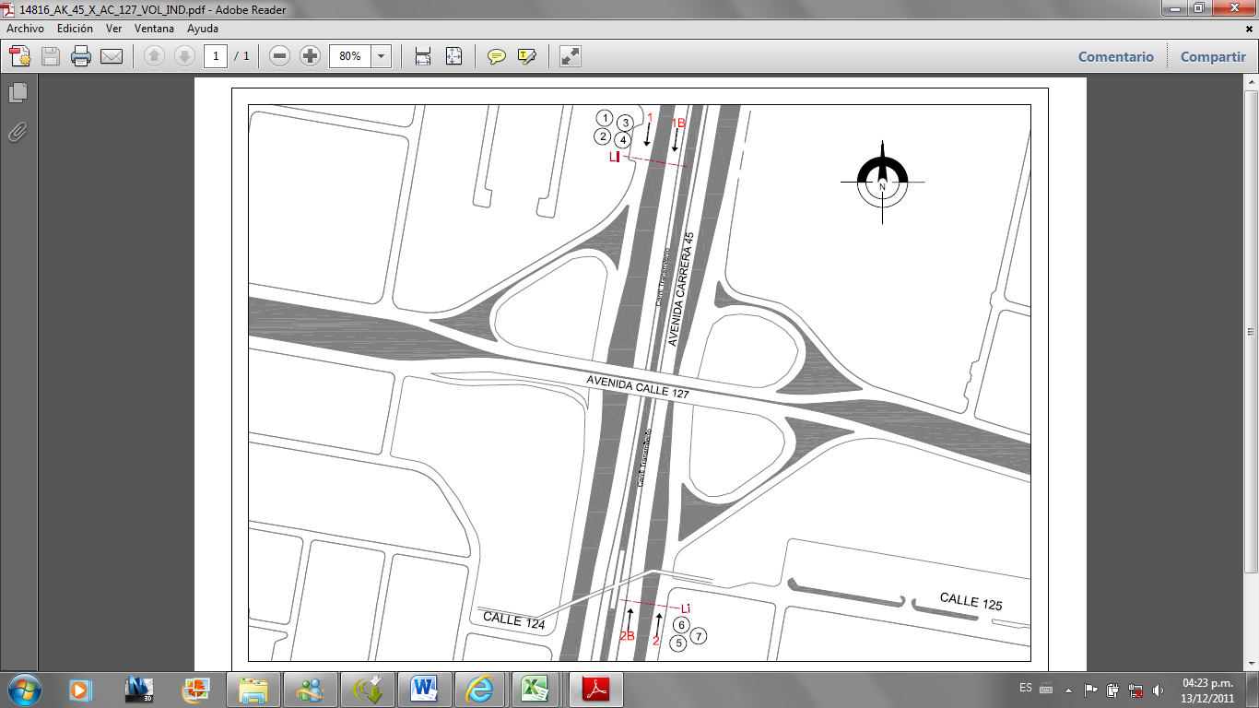
 |  | CP | 1 | SUR | 2 | 2B | HORARIO DEL PERÍODO No. 3 | 16:00-24:00 |  |  | AK_72_X_AC_26_S | 36 | 37173 | AVBOYACAXAV1DEMAYO | 93,136.860 | 102,519.726 | 04°37'08,42" | -74°08'21,72"
 |  | CG | 2 | OCCIDENTE |  |  | No. DE HORAS TOMADAS |  | 6 |  | AK_50_X_AC_3 | 37 | 38632 | AK50XAC3 | 95,905.730 | 102,128.974 | 04°36'55,71" | -74°06'51,92"
 |  | BT | 2 | ORIENTE |  |  | HORARIO DE LA TOMA DE INFORMACIÓN |  | 06:00-09:00 17:00-20:00 |  | KR_77G_X_CL_59_S | 38 | 46626 | ATSURXAVBOSA | 88,907.771 | 100,085.940 | 04°35'49,22" | -74°10'38,87"
 |  | BC | 2 |  |  |  | No. DE EQUIPOS UTILIZADOS |  | 7 |  | AC_20_S_X_KR_3_E | 39 | 56123 | AV1DEMAYOXK3ESTE | 99,110.498 | 97,048.406 | 04°34'10,37" | -74°05'08,00"
 |  | BE | 2 | OBSERVACIONES DE LA TOMA DE INFORMACIÒN |  |  |  |  |  |  | AK_24_X_C_66_Y_AC_68 | 40 | 25654 | AK24XC66-AC68 | 100,877.724 | 106,948.649 | 04°39'32,53" | -74°04'10,66"
 |  | AL | 2 | OBSERVACION |  |  |  |  |  | ACCESO | AC_24A_Y_AC_24_X_KR_68B | 41 | 26356 | AC24XK69B-K68B | 96,512.080 | 106,261.513 | 04°39'10,19" | -74°06'32,25"
 |  | AC | 2.5 |  |  |  |  |  |  |  | AC_72_X_AK_86 | 42 | 17606 | AC68XAVCIUDADDECALI | 96,860.636 | 111,021.019 | 04°41'45,06" | -74°06'20,94"
 |  | AE | 2.5 |  |  |  |  |  |  |  | AK_19_X_AC_127 | 43 | 15151 | AK19XAC127 | 103,190.280 | 112,087.480 | 04°42'19,75" | -74°02'55,63"
 |  | AFS | 2.5 |  |  |  |  |  |  |  | AK_14_X_AC_53 | 47 | 29163 | AK 14 X AC 53 | 101,247.273 | 104,887.475 | 4°38'25.35" | 74° 3'58.57"
 |  | BA | 2.5
 |  | ESP | 2
 |  | INT | 2
 |  | C2P | 2.5
 |  | C2G | 2.5
 |  | C3 | 2.5
 |  | C4 | 2.5
 |  | C5 | 2.5
 |  | >C5 | 2.5
 |  | M | 0.5
 |  | BIC | 0.3

 |  | ANALISIS PUNTUAL
 |  | LA INTERSECCIÓN DE LA AK 45 X AC 127, SE ENCUENTRA UBICADA EN EL NORTE DE LA CIUDAD. LA AVENIDA CARRERA 45 (AUTOPISTA NORTE), ESTÁ CONFORMADA POR SEIS CALZADAS (CUATRO PARA TRÁFICO MIXTO Y DOS PARA USO EXCLUSIVO DE TRANSPORTE MASIVO), PERMITE LA CIRCULACIÓN EN SENTIDO NORTE-SUR Y VICEVERSA. LA AVENIDA CALLE 127 ESTÁ CONFORMADA POR DOS CALZADAS PARA TRÁFICO MIXTO (INCLUYE TPC), PERMITE LA CIRCULACIÓN EN SENTIDO ORIENTE-OCCIDENTE Y VICEVERSA. EN ESTA INTERSECCIÓN EL PASO DE LA AVENIDA CALLE 127 ES ELEVADO. EL VOLUMEN TOTAL DE LA INTERSECCIÓN PARA LAS SEIS HORAS DE AFORO ES DE 78.227 VEHÍCULOS, LA COMPOSICIÓN VEHICULAR ES: PARTICULARES 90,68% (INCLUYE LIVIANOS, MOTOCICLETAS Y BICICLETAS); TRANSPORTE PÚBLICO COLECTIVO 0,08%; TRANSPORTE MASIVO 3,86%; ESPECIALES 2,27%; INTERMUNICIPALES 0,04% Y CAMIONES 3,07%. LA HORA DE MÁXIMA DEMANDA, DENTRO DE LOS DOS PERIODOS DE AFORO, SE PRESENTA ENTRE LAS 17:45-18:45 CON UN VOLUMEN DE 14.606 VEHÍCULOS MIXTOS.

 |  | REGISTRO FOTOGRÁFICO
 |  | 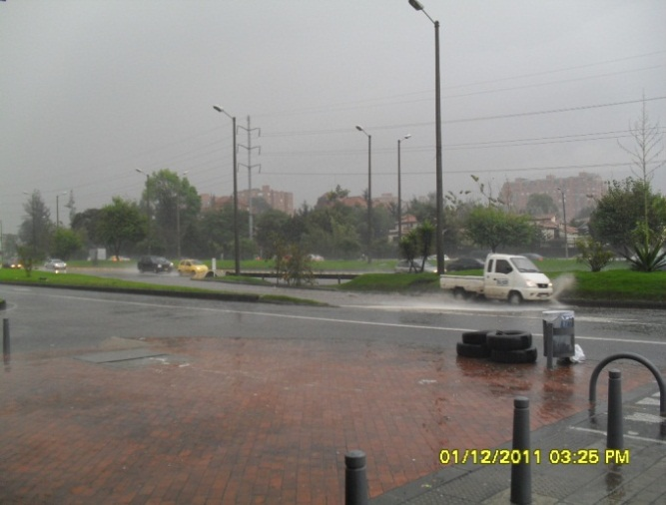 |  |  |  |  | 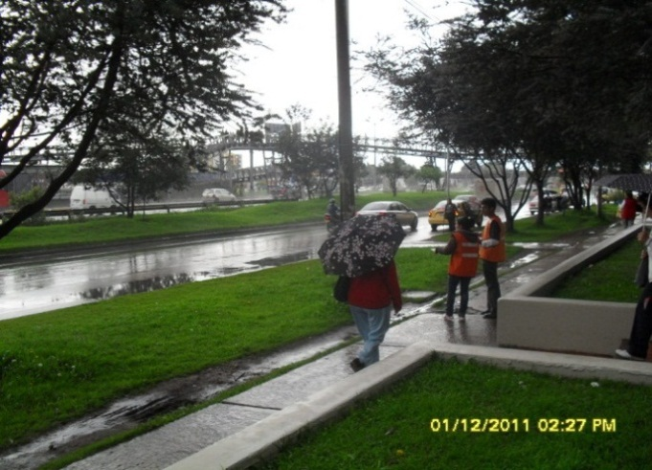

 |  | ACCESO NORTE |  |  |  |  | ACCESO SUR

 |  | ACCESO OCCIDENTE |  |  |  |  | ACCESO ORIENTE

4.RESULTADOS
"TOMA DE INFORMACIÓN DE CAMPO PARA EL PROGRAMA DE MONITOREO, SEGUIMIENTO Y PLANEACIÓN DEL TRÁNSITO Y EL TRANSPORTE DE BOGOTÁ D.C."
RESULTADOS ANÁLISIS DE VOLÚMENES POR TIPO DE VEHÍCULO

 |  |  |  |  |  | LUGAR DE LA TOMA DE INFORMACIÓN: |  |  | AK_45_X_AC_127 |  |  |  |  |  | FECHA DE LA TOMA DE INFORMACIÓN: |  | 011211

Tabla N°1. Resultados por período, por sentido y por tipo de vehÍculo para la hora de máxima demanda

ACCESO | MOVIMIENTO | LIVIANOS | MOTOCICLETAS | BICICLETAS | LIVIANOS, MOTOCICLETAS Y BICICLETAS | COLECTIVO PEQUEÑO | COLECTIVO GRANDE | BUSETA | BUS CORTO | BUS LARGO | TPC | ALIMENTADOR | ARTICULADO CORRIENTE | ARTICULADO EXPRESO | ARTICULADO FUERA DE SERVICIO | BIARTICULADO | TPM | ESPECIAL | INTERMUNICIPAL | C2P | C2G | C3 | C4 | C5 | >C5 | CAMIONES | MIXTOS | EQUIVALENTES | FHP
NORTE | N-S L | 3514 | 199 | 17 | 3730 | 0 | 2 | 0 | 0 | 2 | 4 | 0 | 0 | 0 | 0 | 0 | 0 | 59 | 0 | 21 | 13 | 4 | 1 | 1 | 2 | 42 | 3835 | 3851 | 0.78
 | N-S R | 3259 | 510 | 0 | 3769 | 0 | 0 | 0 | 0 | 0 | 0 | 0 | 16 | 182 | 42 | 4 | 244 | 66 | 1 | 56 | 17 | 3 | 0 | 1 | 0 | 77 | 4157 | 4451 | 0.83
SUR | S-N L | 1732 | 378 | 17 | 2127 | 0 | 0 | 0 | 0 | 0 | 0 | 0 | 0 | 0 | 0 | 0 | 0 | 122 | 0 | 54 | 4 | 3 | 0 | 0 | 1 | 62 | 2311 | 2325 | 0.90
 | S-N R | 2269 | 626 | 1 | 2896 | 0 | 3 | 0 | 1 | 0 | 4 | 0 | 22 | 240 | 4 | 5 | 271 | 231 | 0 | 139 | 34 | 6 | 0 | 2 | 5 | 186 | 3588 | 4196 | 0.88
TOTAL PERÍODO 1 |  | 10774 | 1713 | 35 | 12522 | 0 | 5 | 0 | 1 | 2 | 8 | 0 | 38 | 422 | 46 | 9 | 515 | 478 | 1 | 270 | 68 | 16 | 1 | 4 | 8 | 367 | 13891 | 14823 | 0.90
HMD | 06:30-07:30
COMPOSICIÓN |  | 86.04% | 13.68% | 0.28% | 90.14% | 0.00% | 62.50% | 0.00% | 12.50% | 25.00% | 0.06% | 0.00% | 7.38% | 81.94% | 8.93% | 1.75% | 3.71% | 3.44% | 0.01% | 73.57% | 18.53% | 4.36% | 0.27% | 1.09% | 2.18% | 2.64% | 100.00%
NORTE | N-S L | 2014 | 320 | 4 | 2338 | 0 | 3 | 1 | 2 | 2 | 8 | 0 | 0 | 0 | 0 | 0 | 0 | 89 | 0 | 7 | 59 | 2 | 0 | 0 | 3 | 71 | 2506 | 2547 | 0.93
 | N-S R | 2426 | 533 | 0 | 2959 | 0 | 0 | 0 | 0 | 0 | 0 | 0 | 30 | 192 | 67 | 3 | 292 | 117 | 0 | 111 | 53 | 1 | 0 | 1 | 6 | 172 | 3540 | 4087 | 0.94
SUR | S-N L | 2873 | 294 | 8 | 3175 | 0 | 0 | 0 | 0 | 0 | 0 | 0 | 0 | 0 | 0 | 0 | 0 | 27 | 1 | 19 | 0 | 2 | 0 | 0 | 0 | 21 | 3224 | 3131 | 0.94
 | S-N R | 4322 | 673 | 0 | 4995 | 0 | 0 | 0 | 0 | 0 | 0 | 0 | 16 | 154 | 51 | 3 | 224 | 50 | 2 | 30 | 27 | 0 | 0 | 3 | 5 | 65 | 5336 | 5486 | 0.96
TOTAL PERÍODO 3 |  | 11635 | 1820 | 12 | 13467 | 0 | 3 | 1 | 2 | 2 | 8 | 0 | 46 | 346 | 118 | 6 | 516 | 283 | 3 | 167 | 139 | 5 | 0 | 4 | 14 | 329 | 14606 | 15251 | 0.97
HMD | 17:45-18:45
COMPOSICIÓN |  | 86.40% | 13.51% | 0.09% | 92.20% | 0.00% | 37.50% | 12.50% | 25.00% | 25.00% | 0.05% | 0.00% | 8.91% | 67.05% | 22.87% | 1.16% | 3.53% | 1.94% | 0.02% | 50.76% | 42.25% | 1.52% | 0.00% | 1.22% | 4.26% | 2.25% | 100.00%

Tabla N°2. Resultados para el total de la toma, por sentido y por tipo de vehÍculo.

ACCESO | MOVIMIENTO | LIVIANOS | MOTOCICLETAS | BICICLETAS | LIVIANOS, MOTOCICLETAS Y BICICLETAS | COLECTIVO PEQUEÑO | COLECTIVO GRANDE | BUSETA | BUS CORTO | BUS LARGO | TPC | ALIMENTADOR | ARTICULADO CORRIENTE | ARTICULADO EXPRESO | ARTICULADO FUERA DE SERVICIO | BIARTICULADO | TPM | ESPECIAL | INTERMUNICIPAL | C2P | C2G | C3 | C4 | C5 | >C5 | CAMIONES | MIXTOS | EQUIVALENTES
NORTE | N-S L | 15074 | 1604 | 64 | 16742 | 0 | 14 | 2 | 15 | 7 | 38 | 0 | 0 | 0 | 0 | 0 | 0 | 363 | 4 | 157 | 207 | 20 | 5 | 3 | 26 | 418 | 17565 | 17754
 | N-S R | 16418 | 2765 | 0 | 19183 | 0 | 0 | 0 | 0 | 0 | 0 | 0 | 120 | 1076 | 291 | 25 | 1512 | 428 | 11 | 538 | 251 | 20 | 6 | 12 | 56 | 883 | 22017 | 24670
SUR | S-N L | 13958 | 1647 | 61 | 15666 | 0 | 0 | 0 | 1 | 0 | 1 | 0 | 0 | 0 | 0 | 0 | 0 | 334 | 1 | 218 | 29 | 14 | 0 | 0 | 2 | 263 | 16265 | 16130
TOTAL PERIODO DE TOMA |  | 61568 | 9237 | 128 | 70933 | 1 | 22 | 2 | 28 | 7 | 60 | 0 | 235 | 2226 | 515 | 47 | 3023 | 1774 | 33 | 1438 | 711 | 97 | 17 | 24 | 117 | 2404 | 78227 | 83539
COMPOSICIÓN |  | 86.80% | 13.02% | 0.18% | 90.68% | 1.67% | 36.67% | 3.33% | 46.67% | 11.67% | 0.08% | 0.00% | 7.77% | 73.64% | 17.04% | 1.55% | 3.86% | 2.27% | 0.04% | 59.82% | 29.58% | 4.03% | 0.71% | 1.00% | 4.87% | 3.07% | 100.00%

Gráfica N°1. Volúmenes horarios para toda la intersección
VOLÚMENES HORARIOS
 | LIVIANOS | TPC | TPM | ESPECIAL | INTERMUNICIPAL | CAMIONES | MOTOCICLETAS | BICICLETAS | TOTAL HMD
06:00-07:00 | 9687 | 15 | 425 | 480 | 3 | 537 | 1297 | 43 | 0
06:15-07:15 | 10518 | 10 | 489 | 501 | 3 | 421 | 1534 | 45 | 0
06:30-07:30 | 0 | 0 | 0 | 0 | 0 | 0 | 0 | 0 | 13891
06:45-07:45 | 10101 | 6 | 544 | 397 | 1 | 339 | 1812 | 30 | 0
07:00-08:00 | 10186 | 4 | 556 | 317 | 1 | 295 | 1902 | 24 | 0
07:15-08:15 | 9932 | 7 | 555 | 263 | 1 | 322 | 1890 | 25 | 0
07:30-08:30 | 9932 | 8 | 565 | 235 | 1 | 353 | 1766 | 34 | 0
07:45-08:45 | 10245 | 8 | 555 | 249 | 2 | 379 | 1610 | 27 | 0
08:00-09:00 | 10709 | 10 | 541 | 268 | 3 | 459 | 1438 | 34 | 0
12:00-13:00 | 0 | 0 | 0 | 0 | 0 | 0 | 0 | 0 | 0
12:15-13:15 | 0 | 0 | 0 | 0 | 0 | 0 | 0 | 0 | 0
12:30-13:30 | 0 | 0 | 0 | 0 | 0 | 0 | 0 | 0 | 0
12:45-13:45 | 0 | 0 | 0 | 0 | 0 | 0 | 0 | 0 | 0
17:00-18:00 | 11240 | 10 | 498 | 306 | 8 | 384 | 1788 | 11 | 0
17:15-18:15 | 11529 | 10 | 508 | 302 | 6 | 350 | 1839 | 17 | 0
17:30-18:30 | 11408 | 9 | 512 | 300 | 4 | 323 | 1784 | 13 | 0
17:45-18:45 | 0 | 0 | 0 | 0 | 0 | 0 | 0 | 0 | 14606
18:00-19:00 | 11173 | 11 | 512 | 249 | 4 | 344 | 1682 | 12 | 0
18:15-19:15 | 10471 | 10 | 499 | 223 | 4 | 364 | 1460 | 6 | 0
18:30-19:30 | 9806 | 10 | 498 | 198 | 8 | 381 | 1369 | 5 | 0
18:45-19:45 | 8812 | 11 | 503 | 175 | 11 | 385 | 1191 | 5 | 0
19:00-20:00 | 8573 | 10 | 491 | 154 | 14 | 385 | 1130 | 4 | 0

Gráfica N°2. Composición vehicular en el Período N° 1.

COMPOSICIÓN VEHICULAR EN EL PERÍODO N° 1
LIVIANOS, MOTOCICLETAS Y BICICLETAS | 90.14%
TPC | 0.06%
TPM | 3.71%
ESPECIAL | 3.44%
INTERMUNICIPAL | 0.01%
CAMIONES | 2.64%

LIVIANOS, MOTOCICLETAS Y BICICLETAS
TPM
TPC

CAMIONES

Gráfica N°3. Composición vehicular en el Período N° 3. |  |  |  |  |  |  |  |  |  |  |  |  |  | Gráfica N°4. Composición vehicular para el Total de la Toma de Información.

COMPOSICIÓN VEHICULAR EN EL PERÍODO N° 3
LIVIANOS, MOTOCICLETAS Y BICICLETAS | 92.20%
TPC | 0.05%
TPM | 3.53%
ESPECIAL | 1.94%
INTERMUNICIPAL | 0.02%
CAMIONES | 2.25%
COMPOSICIÓN VEHICULAR PARA EL TOTAL DE LA TOMA DE INFORMACIÓN
LIVIANOS, MOTOCICLETAS Y BICICLETAS | 90.68%
TPC | 0.08%
TPM | 3.86%
ESPECIAL | 2.27%
INTERMUNICIPAL | 0.04%
CAMIONES | 3.07%

LIVIANOS, MOTOCICLETAS Y BICICLETAS
TPM
TPC
LIVIANOS, MOTOCICLETAS Y BICICLETAS
TPC
TPM

CAMIONES
CAMIONES

